Sheet1 (2)
 |  |  |  |  |  |  |  |  |  |  |  |  |  | C4
 |  | 测 量 放 样 记 录

工程名称 |  |  | 温州市瓯江口新区一期市政工程PPP项目（瓯扬河、滨水北路和跨海一路等）一河八路十二桥工程 |  |  |  |  | 施工单位 |  |  | 上海建工集团股份有限公司
放样部位（桩号） |  |  | 滨水北路下面层（K0+407.5~K0+857.5） |  |  |  |  | 放样日期 |  |  | 2018-04-08
原施测人 |  |  | 李璐 |  |  |  |  | 放样人 |  |  | 陈赛美
测量放样情况（示意图） | 测站点 |  |  | / |  |  | 后视点 |  |  | E11-2
 | 测站点高程 |  |  | / |  |  | 后视点高程 |  |  | 4.355

 | 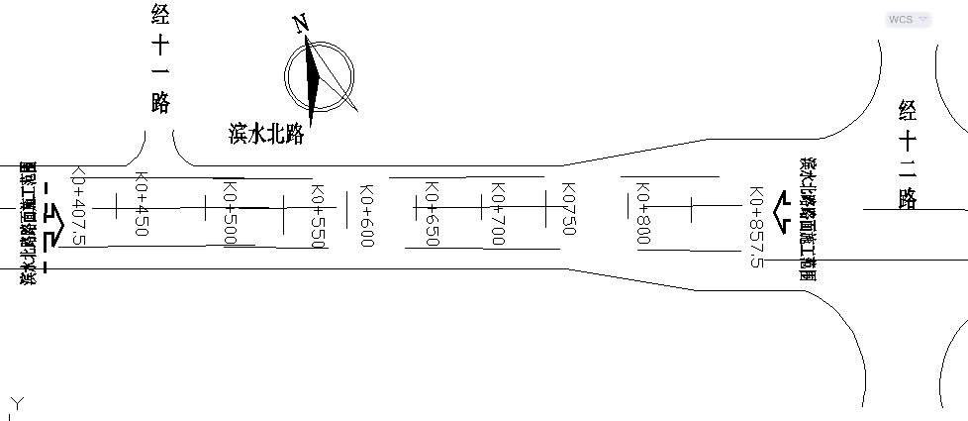

 | 桩号 |  | 左30m |  | 左25.5m | 左22.5m | 左4m |  | 中 |  | 右4m | 右19m | 右22m | 右26.5m | 4 | 18.5 | 3 | 4.5 | 4 | 15 | 3 | 4.5
 | K0407.500 |  | 2.936 |  | 3.028 | 3.084 | 3.455 |  | 3.536 |  | 3.457 | 3.154 | 3.094 | 3.004
 | K0420.000 |  | 2.943 |  | 3.033 | 3.090 | 3.460 |  | 3.542 |  | 3.462 | 3.161 | 3.100 | 3.011
 | K0440.00 |  | 2.944 |  | 3.031 | 3.093 | 3.462 |  | 3.542 |  | 3.463 | 3.164 | 3.101 | 3.011
 | K0460.000 |  | 2.940 |  | 3.033 | 3.090 | 3.460 |  | 3.542 |  | 3.460 | 3.164 | 3.103 | 3.011
 | K0480.00 |  | 2.941 |  | 3.029 | 3.090 | 3.460 |  | 3.540 |  | 3.462 | 3.161 | 3.100 | 3.011
 | K0500.000 |  | 2.939 |  | 3.027 | 3.087 | 3.456 |  | 3.537 |  | 3.456 | 3.155 | 3.096 | 3.007
 | K0520.00 |  | 2.939 |  | 3.025 | 3.085 | 3.455 |  | 3.537 |  | 3.455 | 3.156 | 3.098 | 3.005
 | K0540.000 |  | 2.939 |  | 3.029 | 3.086 | 3.458 |  | 3.538 |  | 3.457 | 3.156 | 3.100 | 3.006
 | 桩号 |  | 左26.5m |  | 左22m | 左19m | 左4m |  | 中 |  | 右4m | 右19m | 右22m | 右26.5m | 4 | 15 | 3 | 4.5 | 4 | 15 | 3 | 4.5
 | K0600.00 |  | 3.010 |  | 3.098 | 3.161 | 3.460 |  | 3.540 |  | 3.459 | 3.158 | 3.100 | 3.012
 | K0620.00 |  | 3.012 |  | 3.102 | 3.165 | 3.464 |  | 3.543 |  | 3.462 | 3.165 | 3.105 | 3.014
 | K0640.00 |  | 3.016 |  | 3.106 | 3.167 | 3.465 |  | 3.545 |  | 3.467 | 3.164 | 3.106 | 3.016
 | K0660.00 |  | 3.047 |  | 3.139 | 3.199 | 3.496 |  | 3.577 |  | 3.499 | 3.195 | 3.139 | 3.046
 | K0680.00 |  | 3.086 |  | 3.173 | 3.235 | 3.534 |  | 3.615 |  | 3.536 | 3.236 | 3.175 | 3.087
 | K0700.00 |  | 3.140 |  | 3.228 | 3.290 | 3.591 |  | 3.670 |  | 3.590 | 3.290 | 3.231 | 3.140
 | K0720.00 |  | 3.207 |  | 3.299 | 3.356 | 3.660 |  | 3.738 |  | 3.657 | 3.357 | 3.298 | 3.207

放样 依据

备 注

 | 观测： |  |  | 放样： |  |  | 计算： |  |  |  | 施工项目技术负责人：

 |  |  |  |  |  |  |  |  |  |  |  |  |  | C4
 |  | 测 量 放 样 记 录

工程名称 |  |  | 温州市瓯江口新区一期市政工程PPP项目（瓯扬河、滨水北路和跨海一路等）一河八路十二桥工程 |  |  |  |  | 施工单位 |  |  | 上海建工集团股份有限公司
放样部位（桩号） |  |  | 滨水北路下面层（K0+407.5~K0+857.5） |  |  |  |  | 放样日期 |  |  | 2018-04-08
原施测人 |  |  | 李璐 |  |  |  |  | 放样人 |  |  | 陈赛美
测量放样情况（示意图） | 测站点 |  |  | / |  |  | 后视点 |  |  | E11-2
 | 测站点高程 |  |  | / |  |  | 后视点高程 |  |  | 4.355

 | 桩号 |  | 左30m |  | 左25.5m | 左22.5m | 左4m |  | 中 |  | 右4m | 右22.5m | 右25.5m | 右30m | 4 | 18.5 | 3 | 4.5 | 4 | 18.5 | 3 | 4.5
 | K0800.000 |  | 3.512 |  | 3.606 | 3.666 | 4.035 |  | 4.114 |  | 4.033 | 3.665 | 3.604 | 3.516
 | K0820.000 |  | 3.609 |  | 3.701 | 3.760 | 4.133 |  | 4.211 |  | 4.129 | 3.760 | 3.702 | 3.611
 | K0840.00 |  | 3.701 |  | 3.791 | 3.851 | 4.222 |  | 4.301 |  | 4.221 | 3.850 | 3.789 | 3.703
 | K0857.500 |  | 3.791 |  | 3.877 | 3.938 | 4.309 |  | 4.389 |  | 4.311 | 3.940 | 3.879 | 3.789

放样 依据

备 注

 | 观测： |  |  | 放样： |  |  | 计算： |  |  |  | 施工项目技术负责人：

